Sheet1
工人姓名 NAMA |  |  |  | ERNAWATI |  |  |  |  |  |  |  | 編號 KODE : | JICLC-160
報到日 DAFTAR |  |  |  | 19 DESEMBER 2024 |  |  |  |  | 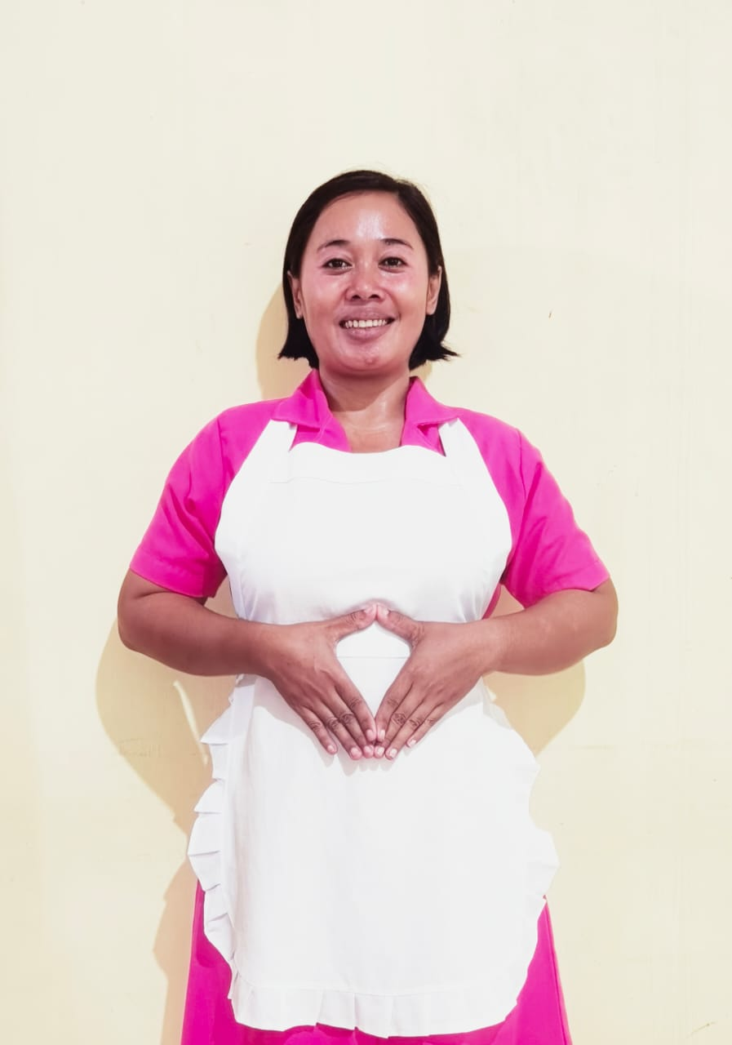
性別 KELAMIN |  |  |  | 女 PEREMPUAN
出生日TGL LAHIR |  |  |  | 25 OKTOBER 1985
年齡 UMUR |  |  |  | 39 TH
出生地TPT LAHIR |  |  |  | MAJALENGKA
身高TINGGI / 體重BERAT |  |  |  | 155 |  | 公分/ | 70 | 公斤
宗教 AGAMA |  |  |  | 回教 Islam
學歷 PENDIDIKAN |  |  |  | 國中 SMP
語言能力 BAHASA |  |  |  | 剛學 MULAI | 一點 DIKIT | 一般 BIASA | 可以 BAIK | 很好 BAGUS
國語 MANDARIN |  |  |  | V
印尼語 INDO |  |  |  |  |  |  |  | V

婚姻狀況 STATUS NIKAH |  |  |  | 已婚 Nikah
配偶姓名/年齡 NAMA/UMUR |  |  |  | ACA |  |  |  | 44
配偶工作 KERJAAN SUAMI |  |  |  | WIRASWASTA
小孩人數 JUMLAH ANAK |  |  |  | 3
女孩和年齡 PUTRI / UMUR |  |  |  |  |  | 18 TH
男孩和年齡 PUTRA / UMUR |  |  |  |  |  | 13 TH,4 TH
地址 ALAMAT |  |  |  | DUSUN KERTAMUKTI RT 001/003 DESA MEKARJAYA KEC KERTAJATI KAB MAJALENGKA

是否有工作經驗 APAKAH ADA PENGALAMAN KERJA ﹕
國家地點 NEGARA |  |  | 工作期間 LAMA |  |  | 工作內容 PEKERJAAN YANG DILAKUKAN
 | 印尼 | JAKARTA | 6(2012-2018) |  |  | JAGA AHMA 70 TH LUMPUH TOTAL
Bantu ahma mandi,antar ke rumah sakit,bantu pijat ahma,bersih-bersih,mencuci baju,memasak dan belanja ke pasar.
 | 印尼 | CIREBON | 3(2021-2024) |  |  | BERSIH-BERSIH & JAGA ANAK LAKI-LAKI USIA 3 TH
Bantu siapkan semua keperluan yg anak butuhkan,beres-beres rumah,mencuci baju,memasak dan belanja ke pasar.照顧一個3歳男孩,幫忙準備孩子需要的所有必需品，打掃房間，洗衣服，做飯和去市場購物。

家屬資料 DATA KELUARGA
父親姓名 NAMA AYAH |  |  |  | EMAN |  |  |  | 年齡 UMUR |  | 59 | 父親工作 KERJAAN AYAH |  |  | 商人
母親姓名 NAMA IBU |  |  |  | HADMI |  |  |  | 年齡 UMUR |  | 43 | 母親工作 KERJAAN IBU |  |  | 商人
兄妹人數 TOTAL SAUDARA |  |  |  | 1 | 兄妹中你的排行是第…DIANTARA SAUDARA, URUTAN ANDA ADALAH : 1
兄弟/年齡 SDR LAKI / UMUR |  |  |  | 1 |  |  |  | 姐妹/年齡 SDR CEWEK / UMUR
1. 你是否可以吃豬肉 Apakah Anda boleh makan daging babi ?
2. 你是否可以工作沒有休假 Apakah Anda bisa kerja tanpa libur?
3. 是是否可以工作不用手機 Apakah Anda bisa kerja tanpa pakai hp ﹖
4. 你是否會害怕狗 Apakah Anda takut pada anjing?
5. 你可以抱幾公斤 Anda kuat gendong berapa kg: |  |  |  |  |  |  |  | 70 | 公斤
6. 可以不拜拜嗎？ |  |  | Apakah anda boleh untuk tidak sholat |  |  |  |  |  | ?
7. 一天拜幾次? Satu hari sholat berapa kali?
8.有老公或男朋友或親戚朋友在台灣嗎？ Ada suami atau pacar di taiwan tidak...?？
備註PS |  | JOB APA SAJA DAN DIMANA SAJA OK DARI MAJALENGKA

 |  |  | NAMA SPONSOR : BU WINTRY
 |  |  | VAKSIN : 3X

